第６回基金調査票 （Ａ)
 |  |  |  |  |  |  |  |  |  |  |  |  | 作成日：

第６回（令和4年度）未来応援ネットワーク事業〈事業Ａ〉 進捗状況調査票

 | 団体名 |  |  |  |  |  |  |  |  |  |  |  |  |  |  |  |  |  |  | ※該当する項目へチェックを入れる方法 該当するセルを選択し、ドロップダウンリストより ☑を選択してください。
 | 担当者名 |  |  |  |  |  |  |  |  | 連絡先
 | 当調査票の共同作成者
 | 《必要に応じて、ＷＡＭ事務局よりお問い合わせをいたします。》
 | 1．団体のガバナンス体制について（該当する項目にチェック（☑）を入れてください）

 |  | □ | ①支援事業の実施状況は、団体内で定期的に共有するとともに、代表者を含め、団体役員への報告を適宜している。

 |  | ※共有の図り方や団体役員への報告方法について具体的な内容をご記入ください。
 |  |  |  |  |  |  |  |  |  |  |  |  |  |  |  |  |  |  |  |  | ※セル内で改行を行う際は、 Altキー + Enterキー を押してください。

 |  | □ | ②利用者（支援対象者）の個人情報の取り扱いに、十分に配慮して事業を進めている。

 | ２．事業実施体制について（該当する項目にチェック（☑）を入れてください）

 |  | □ | ①変更なし（当初計画より団体内の事業実施体制（支援事業を担当する役員・スタッフ等）及び連携先に変更はない）

 |  | □ | ②変更あり（当初計画より団体内の事業実施体制（支援事業を担当する役員・スタッフ等）及び連携先に 変更が生じた、または変更の予定）

 |  | ※②に該当する場合､具体的な内容をご記入ください（支援事業への影響がある場合､今後の対応も含めご記入ください）。
 |  |  |  |  |  |  |  |  |  |  |  |  |  |  |  |  |  |  |  |  | ※セル内で改行を行う際は、 Altキー + Enterキー を押してください。

 | 3．事業計画について（該当する項目にチェック（☑）を入れてください）
 |  | □ | ①変更なし(当初計画(「支援金申請書兼請求書」)の記載内容､または､ＷＡＭ事務局に報告した内容から変更はない) |  |  |  |  |  |  |  |  |  |  |  |  |  |  |  |  |  | 「①」と「②」のどちらか一方にチェックしてください。
 |  | □ | ②変更あり(実施内容に変更が生じた、または、変更の予定)
 |  | □ | ③事業は、新型コロナウイルス感染症の影響を受けている
 |  | ※②及び③に該当する場合、具体的な内容をご記入ください。
 |  |  |  |  |  |  |  |  |  |  |  |  |  |  |  |  |  |  |  |  | ※セル内で改行を行う際は、 Altキー + Enterキー を押してください。

 |  | □ | ④支援事業において、当初の予定にはない他の補助金・助成金を受けている、または介護給付や自立支援給付等の対象 となった(あるいは、支援期間中に受ける・対象になる予定)。

 |  | ※④に該当する場合、具体的な内容をご記入ください。
 |  |  |  |  |  |  |  |  |  |  |  |  |  |  |  |  |  |  |  |  | ※セル内で改行を行う際は、 Altキー + Enterキー を押してください。

 | ４．資金計画について ※支出管理エクセルに収入支出の実績を入力し、提出してください。（原則８月19日までの実績）

 |  | ８月19日時点の経費執行率： |  |  |  |  | 割程度 |  | （執行率＝８月19日時点の執行額÷支援決定額）
 |  | ※執行率が4割未満の場合、その理由と今後（事業完了まで）の執行見込みをご記入ください。
 |  |  |  |  |  |  |  |  |  |  |  |  |  |  |  |  |  |  |  |  | ※セル内で改行を行う際は、 Altキー + Enterキー を押してください。

 | ５．事業の実施目標や達成状況、期待される成果の確認方法等について （実施目標や計画を修正する場合は、その修正内容を含めてご記入ください。）
 |  | ①主な実施目標とその達成状況
 |  |  | 〈要望時の目標〉 |  |  |  |  |  |  | 〈目標の達成状況〉（回答時点）
 |  |  |  |  |  |  |  |  |  |  |  |  |  |  |  |  |  |  |  |  | ※セル内で改行を行う際は、 Altキー + Enterキー を押してください。

 |  | ②現時点で見込んでいた数値目標を達成できている場合はそのポイントを具体的に記載してください。また、未達成の場合は、その理由や見えてきた課題を具体的に記載してください。

 |  | ③期待される成果の達成状況
 |  |  | 〈要望時の期待される成果〉 |  |  |  |  |  |  | 〈事業実施により確認された成果（状態）（回答時点）〉
 |  |  |  |  |  |  |  |  |  |  |  |  |  |  |  |  |  |  |  |  | ※セル内で改行を行う際は、 Altキー + Enterキー を押してください。

（参考）期待される成果の確認方法
左記の成果（変化）を客観的に示す方法例として、以下を参考としてください。
■ アンケート
〈特徴〉
・定量調査につながる（使用者のうち〇％が満足、〇割の人が該当など）
・指標を得たり、仮説検証するのに有用
・記述回答を設けることで、質的データを得ることも可能
■ 観察記録
〈特徴〉
・施設の利用状況、サービスの適正、研修の現場、
・人々の行動様式などを直接観察できる
・客観性確保のために他の方法と組み合わせる必要がある
■ インタビュー
〈特徴〉
・個人と集団でのインタビューがある
・対象者のインサイト・本音などを知ることができる
・個別のケーススタディに向いている
・データを一般化することが困難である
■ テスト
〈特徴〉
・訓練や研修などの習熟度の確認に向いている
■ 計測・測定
〈特徴〉
・量的データとして把握しやすい
 |  | ④成果の確認方法（複数回答可。）

 |  | ④-1実施又は予定している成果の確認方法について（複数回答可。）
 |  |  | □ | アンケート |  |  | □ | 観察記録 |  |  |  | □ | インタビュー
 |  |  | □ | テスト |  |  | □ | 計測・測定 |  |  |  | □ | その他
 |  | ④-2成果の確認にあたり、困っていることがあれば、記載してください。

 |  | ⑤事業終了後の展開とそれに向けて今後取り組みたいこと
 |  |  | 〈要望時の事業終了後の展開〉 |  |  |  |  |  |  | 〈事業終了後の事業展開に向けて下半期に取り組みたいこと〉

 | ６．広報の実施状況について 今年度実施した広報活動について、その媒体種類や頻度も含めてご記入ください。また、当支援事業の実施に伴い、 新たに開始・開設した広報ツールがある場合はそれも含めてご記入ください。
 |  | 広報の実施状況
 |  |  |  |  |  |  |  |  |  |  |  |  |  |  |  |  |  |  |  |  | ※セル内で改行を行う際は、 Altキー + Enterキー を押してください。

 | ７．連携の実施状況について 当初計画を踏まえて定めた連携について取り組んでいる内容をご記入ください。（誰と連携することで、どのような ことを行い、期待される成果の実現に活かされているでしょうか）
 |  | 連携の実施状況
 |  |  |  |  |  |  |  |  |  |  |  |  |  |  |  |  |  |  |  |  | ※セル内で改行を行う際は、 Altキー + Enterキー を押してください。

 | ８．支援事業の表示、経理関係書類等について
 | ① |  | 『子供の未来応援基金 未来応援ネットワーク事業における経費執行について』の内容は確認済みである。（リンク） |  |  |  |  |  |  |  | リンク先の①～⑥を全てご確認ください。 ←クリックして確認 |  |  |  |  | □ | はい | □ | いいえ
 | ② |  | 支援金で作成した成果物・製作物（チラシ・パンフレット・報告書等）に「団体名」と「支援表示」を明記している。（※「事業実施ガイドブック（事務の手引き）」P21参照。表示がない場合は、支援金対象外経費となります。） |  |  |  |  |  |  |  |  |  |  |  |  | □ | はい | □ | いいえ
 | ③ |  | 支援事業の収入支出に係る帳簿類（出納帳、勘定帳など）を整備し、事業に関連する適正な契約書、領収書、振込書及び機構への提出書類等の整理・保管を行っている。（「事業実施ガイドブック（事務の手引き）」Ｐ９～１８） |  |  |  |  |  |  |  |  |  |  |  |  | □ | はい | □ | いいえ
 | ④ |  | 取引業者の選定にあたり、価格比較又は予定価格に応じて指名競争入札、一般競争入札により業者を選定している。（「事業実施ガイドブック（事務の手引き）」P17～18） |  |  |  |  |  |  |  |  |  |  |  |  | □ | はい | □ | いいえ
 | ９．契約書（写）の提出について【重要!!】
 | 支援対象となっている事業の実施にあたり、下記の契約が含まれている団体におかれましては、下記の契約書（写）等のご提出をお願いします。
（参考）賃金に係る雇用契約書に関して
■雇用契約書又は労働条件通知書に必要な記載事項
以下の項目を契約書等に網羅する必要があります。
・労働契約の期間に関する事項（契約期間の定めがある場合にはその期間、ない場合にはその旨を記載）
・労働契約期間の定めがある場合は、更新の有無及び更新の基準
・就業の場所及び終業の時刻、所定労働時間を越える労働の有無、休憩時間、休日、休暇並びに交替制の就業転換に関する事項
・賃金の決定、計算及び支払の方法、賃金の締め切り及び支払の時期、昇給に関する事項
・退職に関する事項（解雇の事由を含む）
（参考：ＮＰＯ法人 事務体制整備ノート〔発行：福岡県ＮＰＯ・ボランティアセンター〕H29.3発行）
 | 契 約 書 名 |  |  |  |  |  |  |  |  |  |  |  |  | 該当の有無
 | ① |  | 借地または借家にかかる賃貸借契約書 |  |  |  |  |  |  |  |  |  |  | □ | 該当有 (締結済) | □ | 該当有 (未締結) | □ | 該当無
 | ② |  | 委託契約書・請負発注契約書 |  |  |  |  |  |  |  |  |  |  | □ | 該当有 (締結済) | □ | 該当有 (未締結) | □ | 該当無
 | ③ |  | 賃金にかかる雇用契約書 |  |  |  |  |  |  |  |  |  |  | □ | 該当有 (締結済) | □ | 該当有 (未締結) | □ | 該当無

 | ★『活動状況』シートへの写真の貼付とコメントの入力も、忘れずにお願いします。

 | ＜注意事項＞ 本調査において、過去の事例では、不実報告（報告義務への違反）につながりやすいものとして、次のようなものがありました。事業計画・経費等に変更が生じる場合は、必ず事前にWAM事務局へご相談ください。 ・計画の一部変更、事業の遅延、数値目標の未到達等があったにもかかわらず、予定通りで変更なしと報告した。 ・謝金や旅費の辞退が多数発生していたが、報告しなかった。 ・事業の経費の支出や参加者などについて途中集計しておらず、正しく報告をしていなかった。

 | 回答期限 ： |  |  |  | 令和４年９月２日（金）必着
 | 回答方法 ： |  |  |  | WAM連絡システムにて当該調査票を添付してご提出ください。

 |  |  |  |  |  | 活動状況報告はこちらから（リンク）

経費執行
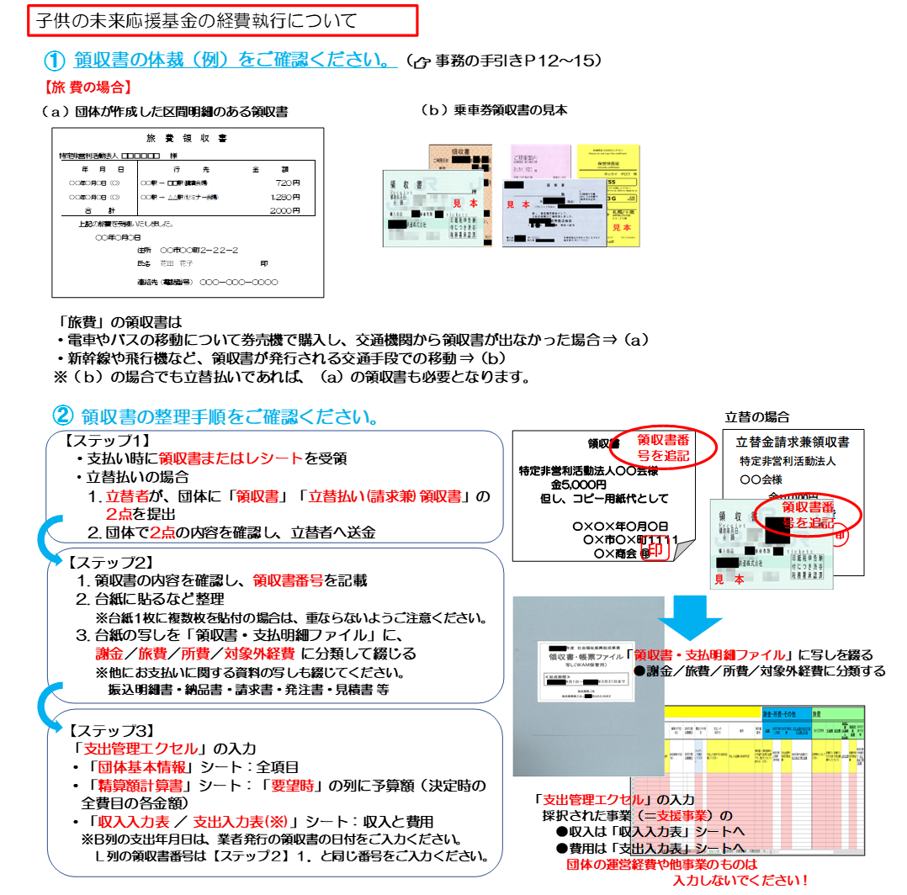

領収書番号を追記

（参考）役員（役員が代表を務める会社等を含む）との契約・取引時のチェックリスト
☑ 契約金額が市場価格と比較し、適正かどうか調査した
☑ 他業者との相見積もりを取った
☑ 理事会で当事者（利害関係者）を除いた議決を行い、議事録に残した
（参考：ＮＰＯ法人 事務体制整備ノート
〔発行：福岡県ＮＰＯ・ボランティアセンター〕H29.3発行）

進捗状況調査票に戻る

